画面設計書(トップページ)
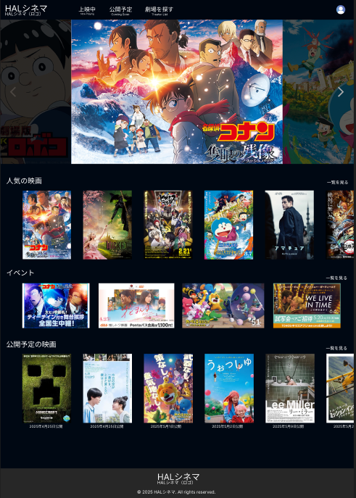
画面設計書 | システムID | 20230711NHIH22000X001-01 | 改訂日 | 2025-05-12 | No. | 1
 | システム名称 | 0 | 改訂者 | 篭橋

画面設計書-トップページ

画面設計書(ログイン)
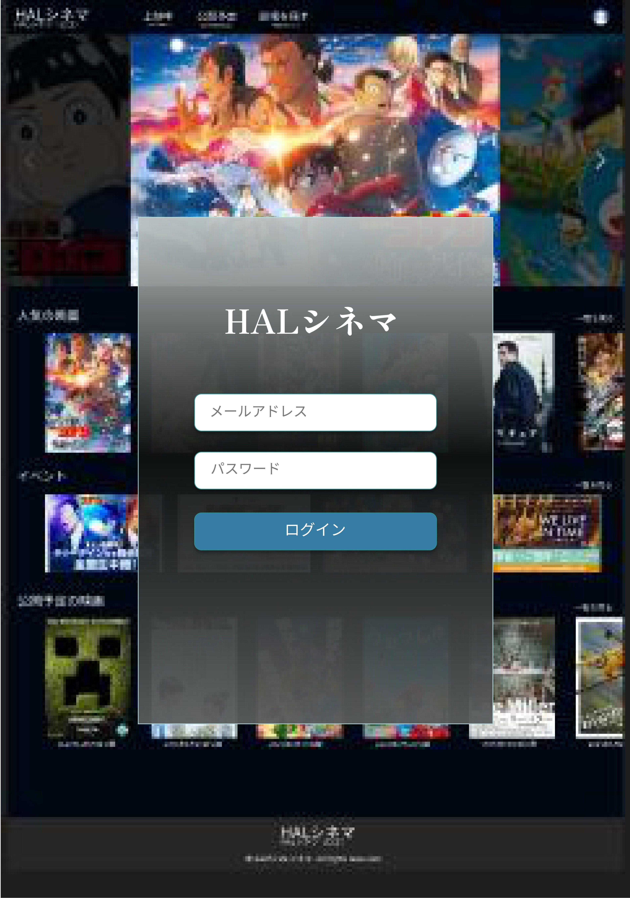
画面設計書 | システムID | 20230711NHIH22000X001-02 | 改訂日 | 2025-05-12 | No. | 2
 | システム名称 | 0 | 改訂者 | 近藤

画面設計書 - ログイン

画面設計書(座席予約ページ)
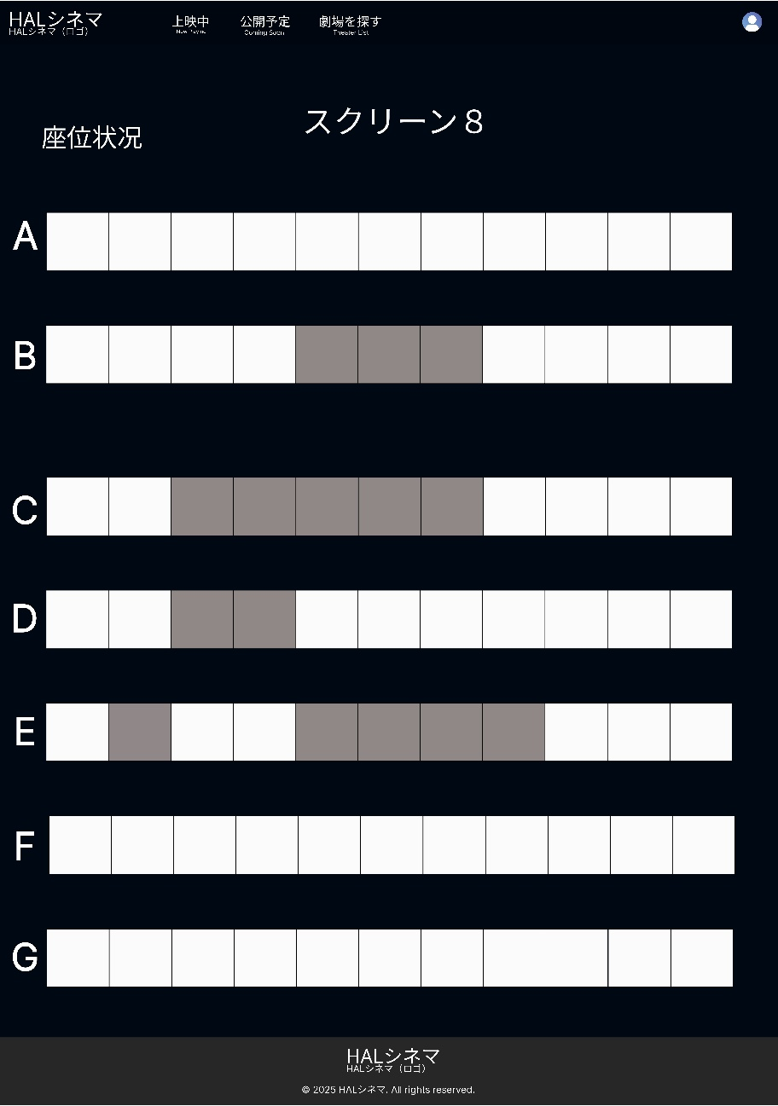
画面設計書 | システムID | 20230711NHIH22000X001-03 | 改訂日 | 2025-05-12 | No. | 3
 | システム名称 | 0 | 改訂者 | 林

画面設計書 - 座席予約ページ

画面設計書(映画情報ページ)
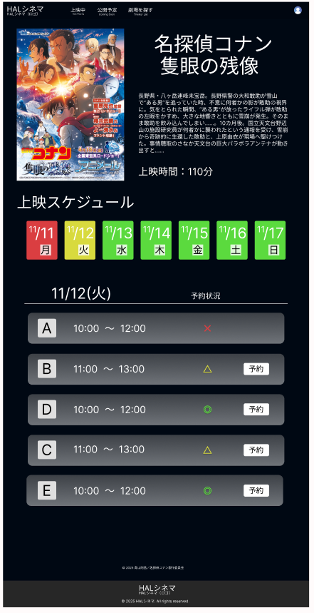
画面設計書 | システムID | 20230711NHIH22000X001-04 | 改訂日 | 2025-05-12 | No. | 4
 | システム名称 | 0 | 改訂者 | 青柳

画面設計書 - 映画情報ページ

